Sayfa1
Word Çalışma Alanı |  |  |  |  |  |  |  |  |  | Başlık Çubuğu
Yeşil kutuları tıklayarak çerçeve içinde gösterilen alanın adını seçiniz. |  |  |  |  | TRUE | 0 | YANLIŞ/BOŞ | 9 |  | Çalışma Sayfası
 |  |  |  |  |  |  |  |  |  | Dikey Cetvel
 |  |  | 0 |  | 0 |  |  |  |  | Dikey Kaydırma Çubuğu
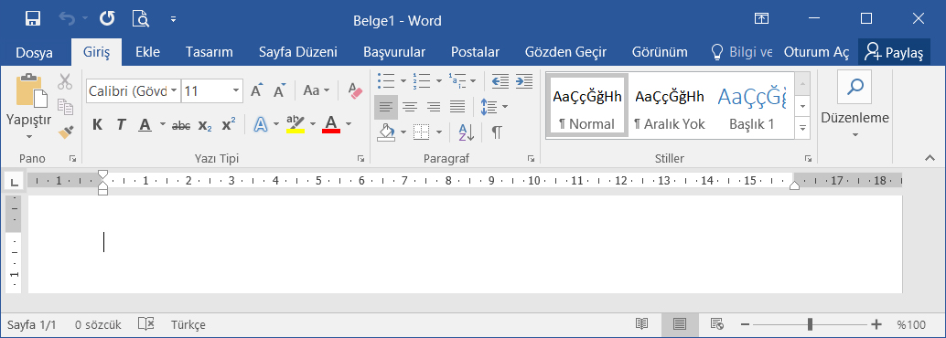
 |  | Hızlı Erişim |  | Başlık Çubuğu |  | Pencere Kontrol Elemanları |  |  |  | Durum Çubuğu
Sekmeler |  |  |  |  |  |  |  |  | 0 | Hızlı Erişim
 | 0 |  |  |  |  |  |  |  |  | Pencere Kontrol Elemanları
 |  |  |  |  |  |  |  |  | Şerit | Sayfa Kaydırma
 |  |  |  |  |  |  |  |  | 0 | Sekmeler
 |  |  |  |  |  |  |  |  | Yatay Cetvel | Yatay Cetvel
 |  |  |  |  |  |  |  |  | 0 | Yatay Kaydırma Çuğubu

Dikey Cetvel |  |  |  |  |  |  |  |  | Durum Çubuğu
 | 0 |  |  |  |  |  |  |  | 0

 |  |  |  | Çalışma Sayfası
 |  |  |  | 0

 |  |  |  | www.buroyonetimi.com.tr

